Hoja1
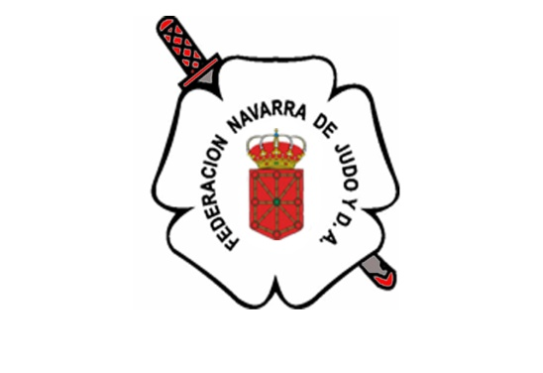
XV SUPERCOPA DE ESPAÑA CADETE DE PAMPLONA 2025
XXVIII TORNEO INTERNACIONAL JUDO "NAVIDAD" |  |  |  |  |  |  |  |  |  |  | -40 Kg | ANDALUZA
 |  |  |  |  |  |  |  |  |  |  | -44 Kg | ARAGONESA
 |  |  | RESERVA ALOJAMIENTO EN HOTEL: |  |  |  | H. Zenit - (hotel oficial) |  |  |  | -52 Kg | ASTURIANA
 |  |  |  |  |  |  |  |  |  |  | -63 Kg | BALEARES
FED. AUTONÓMICA: |  |  |  |  |  |  |  |  |  |  | -70 Kg | CANARIAS
 |  |  |  |  |  |  |  |  |  |  | +70 Kg | CANTABRA
 |  | CLUB DEPORTIVO: |  |  |  |  |  |  |  |  |  | CEUTI
 |  |  |  |  |  |  |  |  |  |  |  | CAST. LEONESA
A recibirse en la Secretaría de la Federación Navarra de Judo antes de las 15:00 H. del 25.11.2025 secretaria@fnjudo.com |  |  |  |  |  |  |  |  |  |  |  | CAST. MANCHEGA
 |  |  |  |  |  |  |  |  |  |  | MARRON | CATALANA
 |  |  | Nº de Habit. | Tipo Habit. | Régimen Aloj. | Nº Noches | Precio | TOTAL |  |  | 1º DAN | EXTREMEÑA
 |  |  |  |  |  |  |  |  |  |  | 2º DAN | GALLEGA
 |  |  |  | H. Triple |  |  |  | 0.00 € |  | H. Zenit - (hotel oficial) | 3º DAN | MADRILEÑA
 | Presidente / Delegados / Técnicos / Árbitros |  |  | H. Doble |  |  |  | 0.00 € |  |  | 4º DAN | MELILLENSE
 |  |  |  | H. Individual |  |  |  | 0.00 € |  |  |  | MURCIANA
 |  |  |  |  |  |  |  |  |  |  |  | NAVARRA
 |  |  |  | H. Triple |  |  |  | 0.00 € |  | H. Triple |  | RIOJANA
 | Deportistas Categoría Masculina |  |  | H. Doble |  |  |  | 0.00 € | lkj | H. Doble |  | VALENCIANA
 |  |  |  | H. Individual |  |  |  | 0.00 € |  | H. Individual |  | PAIS VASCO-EUSKADI
 |  |  |  |  |  |  |  |  |  |  |  | ANDORRA
 |  |  |  | H. Triple |  |  |  | 0.00 € |  | A.D. |  | FRANCIA
 | Deportistas Categoría Femenina |  |  | H. Doble |  |  |  | 0.00 € |  | M.P. |  | PORTUGAL
 |  |  |  | H. Individual |  |  |  | 0.00 €

 |  |  |  |  |  |  |  |  | ghfghffg | contraseña: 3039
 |  |  | TOTAL IMPORTE A ABONAR |  |  |  |  | 0.00 €

 | Nombre:
 | Cargo:
Teléfono Contacto:
E-mail Contacto:

